専業農家数比率
35. 専業農家数比率（販売農家数当たり）

 | 時点 2010(H22)年2月1日（５年毎）
 | 単位 ％ |  |  |  |  |  |  |  | 偏差値 |  | 47.6
順位 |  | 都道府県名 |  | 数 値 |  |  | 順位 | 都道府県名 |  | 数 値

 |  | 0 | 全 国 |  | 27.7 | 0.0 | 24 | 0 | 香 川 |  | 26.1 | 0
1 |  | 0 | 北海道 |  | 60.6 | 0.0 | 25 | ◎ | 千 葉 |  | 25.8 | 0
2 |  | 0 | 鹿児島 |  | 55.2 | 0.0 | 26 | 0 | 佐 賀 |  | 25.6 | 0
3 |  | 0 | 沖 縄 |  | 50.2 | 0.0 | 27 | 0 | 京 都 |  | 25.1 | 0
4 |  | 0 | 宮 崎 |  | 47.7 | 0.0 | 28 | 0 | 静 岡 |  | 23.4 | 0
5 |  | 0 | 高 知 |  | 47.0 | 0.0 | 29 | 0 | 茨 城 |  | 23.2 | 0
6 |  | 0 | 愛 媛 |  | 43.0 | 0.0 | 30 | 0 | 愛 知 |  | 23.0 | 0
7 |  | 0 | 和歌山 |  | 41.6 | 0.0 | 31 | 0 | 岩 手 |  | 22.0 | 0
8 |  | 0 | 熊 本 |  | 37.9 | 0.0 | 32 | 0 | 島 根 |  | 21.6 | 0
9 |  | 0 | 大 分 |  | 36.7 | 0.0 | 33 | 0 | 鳥 取 |  | 21.3 | 0
10 |  | 0 | 山 梨 |  | 35.5 | 0.0 | 34 | 0 | 栃 木 |  | 21.2 | 0
11 |  | 0 | 長 崎 |  | 35.4 | 0.0 | 35 | 0 | 三 重 |  | 21.1 | 0
12 |  | 0 | 群 馬 |  | 34.4 | 0.0 | 36 | 0 | 石 川 |  | 20.7 | 0
13 |  | 0 | 山 口 |  | 33.2 | 0.0 | 37 | 0 | 兵 庫 |  | 20.0 | 0
14 |  | 0 | 東 京 |  | 33.0 | 0.0 | 38 | 0 | 奈 良 |  | 19.9 | 0
15 |  | 0 | 神奈川 |  | 32.7 | 0.0 | 39 | 0 | 秋 田 |  | 19.4 | 0
16 |  | 0 | 徳 島 |  | 32.6 | 0.0 | 40 | 0 | 福 島 |  | 18.4 | 0
17 |  | 0 | 広 島 |  | 31.9 | 0.0 | 41 | 0 | 山 形 |  | 17.7 | 0
18 |  | 0 | 福 岡 |  | 31.4 | 0.0 | 42 | 0 | 宮 城 |  | 17.4 | 0
19 |  | 0 | 青 森 |  | 30.4 | 0.0 | 42 | 0 | 新 潟 |  | 17.4 | 0
20 |  | 0 | 岡 山 |  | 28.6 | 0.0 | 44 | 0 | 岐 阜 |  | 15.6 | 0
21 |  | 0 | 長 野 |  | 27.0 | 0.0 | 45 | 0 | 滋 賀 |  | 13.1 | 0
22 |  | 0 | 埼 玉 |  | 26.8 | 0.0 | 46 | 0 | 福 井 |  | 10.2 | 0
23 |  | 0 | 大 阪 |  | 26.7 | 0.0 | 47 | 0 | 富 山 |  | 9.2 | 0
専業農家数比率 （販売農家数当たり）
千 葉 | 25.8
北海道 | 60.6
青 森 | 30.4
岩 手 | 22
宮 城 | 17.4
秋 田 | 19.4
山 形 | 17.7
福 島 | 18.4
茨 城 | 23.2
栃 木 | 21.2
群 馬 | 34.4
埼 玉 | 26.8
東 京 | 33
神奈川 | 32.7
新 潟 | 17.4
富 山 | 9.2
石 川 | 20.7
福 井 | 10.2
山 梨 | 35.5
長 野 | 27
岐 阜 | 15.6
静 岡 | 23.4
愛 知 | 23
三 重 | 21.1
滋 賀 | 13.1
京 都 | 25.1
大 阪 | 26.7
兵 庫 | 20
奈 良 | 19.9
和歌山 | 41.6
鳥 取 | 21.3
島 根 | 21.6
岡 山 | 28.6
広 島 | 31.9
山 口 | 33.2
徳 島 | 32.6
香 川 | 26.1
愛 媛 | 43
高 知 | 47
福 岡 | 31.4
佐 賀 | 25.6
長 崎 | 35.4
熊 本 | 37.9
大 分 | 36.7
宮 崎 | 47.7
鹿児島 | 55.2
沖 縄 | 50.2

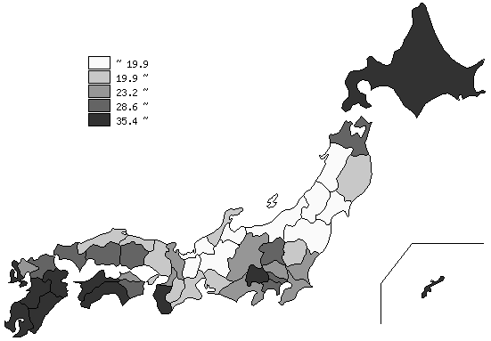
千葉県の推移
平成2年 | 17.3 | 18
平成7年 | 16.5 | 19
平成12年 | 19.2 | 19
平成17年 | 22.6 | 21
平成22年 | 25.8 | 25

《摘 要》 ・資料出所 農林水産省「2010年世界農林業センサス」 農林業経営体調査統計表 ・算出方法 専業農家数÷販売農家数×100 ・参 考 千葉県の総農家数は、73,716戸で9位。全国は、2,527,948戸。 千葉県の総農家のうち販売農家数は、54,462戸で7位｡全国は、1,631,206戸｡ 千葉県の販売農家のうち専業農家数は、14,075戸で7位。全国は、451,427戸。 注）推移グラフは平成2年･平成12年･平成22年は世界農林業センサス、平成7年･平成17年は 農林業センサスによります。

